E_1.2
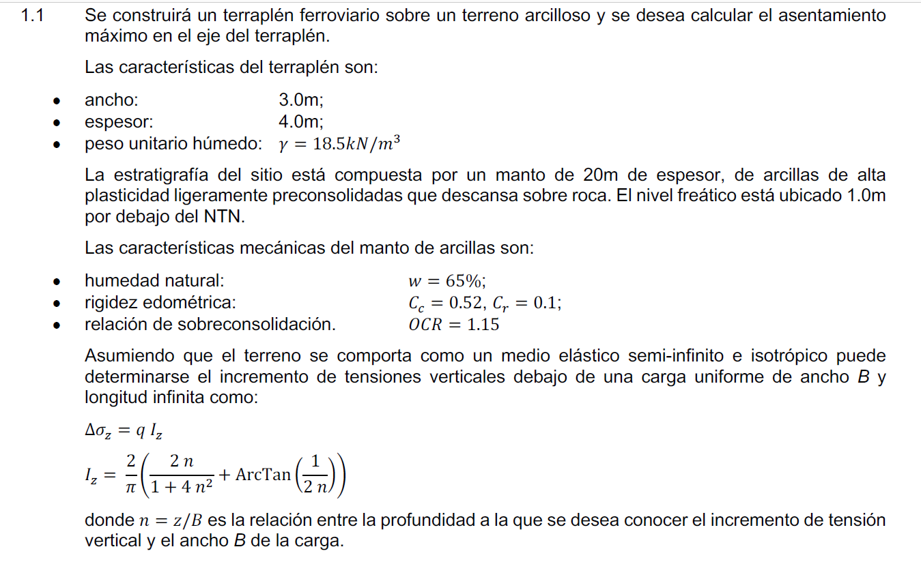

OCR | 1.15 |  |  | Cr | 0.52
B | 3 | m |  | Cc | 0.1
Espesor | 4 | m
g | 18.5 | kN/m3
w | 0.65
g_arcilla_sat | 16.2 | kN/m3
g_arcilla_nosat | 15 | kN/m3
q | 74 | kPa
ei | 1.755

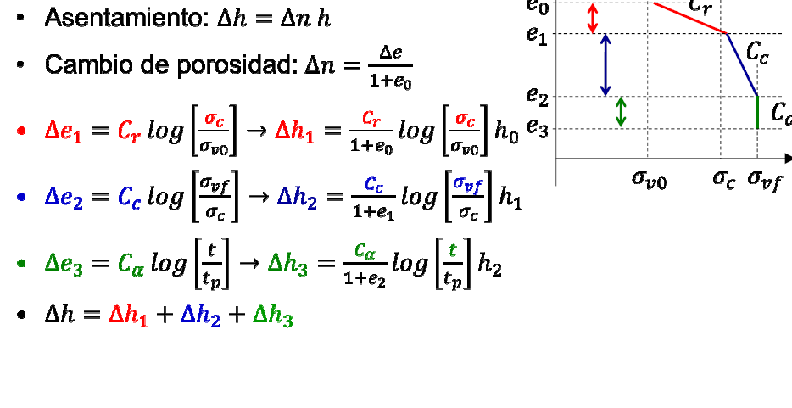
z | n | Iz | Ds | si | sf | sc | De | Dh
0.001 | 0.0 | 1.000 | 73.999999991 | 0.0 | 74.0 | 0.0 | 0.39 | 0.0
0.2 | 0.1 | 0.999 | 73.9 | 3.0 | 76.9 | 3.4 | 0.17 | 0.006
0.3 | 0.1 | 0.997 | 73.8 | 4.5 | 78.3 | 5.2 | 0.15 | 0.005
0.4 | 0.1 | 0.993 | 73.5 | 6.0 | 79.5 | 6.9 | 0.14 | 0.005
0.5 | 0.2 | 0.986 | 73.0 | 7.5 | 80.5 | 8.6 | 0.13 | 0.005
1 | 0.3 | 0.919 | 68.0 | 15.0 | 83.0 | 17.3 | 0.10 | 0.018
1.5 | 0.5 | 0.818 | 60.6 | 24.3 | 84.8 | 27.9 | 0.08 | 0.014
2 | 0.7 | 0.715 | 52.9 | 32.3 | 85.3 | 37.2 | 0.07 | 0.012
2.5 | 0.8 | 0.625 | 46.2 | 40.4 | 86.7 | 46.5 | 0.06 | 0.011
3 | 1.0 | 0.550 | 40.7 | 48.5 | 89.2 | 55.8 | 0.05 | 0.009
3.5 | 1.2 | 0.488 | 36.1 | 56.6 | 92.7 | 65.1 | 0.05 | 0.009
4 | 1.3 | 0.438 | 32.4 | 64.7 | 97.1 | 74.4 | 0.04 | 0.008
4.5 | 1.5 | 0.396 | 29.3 | 72.8 | 102.1 | 83.7 | 0.04 | 0.007
5 | 1.7 | 0.361 | 26.7 | 80.9 | 107.5 | 93.0 | 0.04 | 0.007
5.5 | 1.8 | 0.3 | 24.5 | 88.9 | 113.4 | 102.3 | 0.04 | 0.007
6 | 2.0 | 0.3 | 22.6 | 97.0 | 119.6 | 111.6 | 0.03 | 0.006
6.5 | 2.2 | 0.3 | 21.0 | 105.1 | 126.1 | 120.9 | 0.03 | 0.006
7 | 2.3 | 0.3 | 19.6 | 113.2 | 132.8 | 130.2 | 0.03 | 0.006
7.5 | 2.5 | 0.2 | 18.4 | 121.3 | 139.6 | 139.5 | 0.03 | 0.006
8 | 2.7 | 0.2 | 17.3 | 129.4 | 146.6 | 148.8 | 0.03 | 0.006
8.5 | 2.8 | 0.2 | 16.3 | 137.5 | 153.7 | 158.1 | 0.03 | 0.006
9 | 3.0 | 0.2 | 15.4 | 145.5 | 161.0 | 167.4 | 0.03 | 0.006
9.5 | 3.2 | 0.2 | 14.6 | 153.6 | 168.3 | 176.7 | 0.03 | 0.006
10 | 3.3 | 0.2 | 13.9 | 161.7 | 175.6 | 186.0 | 0.03 | 0.006
10.5 | 3.5 | 0.2 | 13.3 | 169.8 | 183.1 | 195.3 | 0.03 | 0.006
11 | 3.7 | 0.2 | 12.7 | 177.9 | 190.6 | 204.6 | 0.03 | 0.006
11.5 | 3.8 | 0.2 | 12.2 | 186.0 | 198.1 | 213.9 | 0.03 | 0.006
12 | 4.0 | 0.2 | 11.7 | 194.0 | 205.7 | 223.2 | 0.03 | 0.006
12.5 | 4.2 | 0.2 | 11.2 | 202.1 | 213.3 | 232.5 | 0.03 | 0.006
13 | 4.3 | 0.1 | 10.8 | 210.2 | 221.0 | 241.8 | 0.03 | 0.006
13.5 | 4.5 | 0.1 | 10.4 | 218.3 | 228.7 | 251.0 | 0.03 | 0.006
14 | 4.7 | 0.1 | 10.0 | 226.4 | 236.4 | 260.3 | 0.03 | 0.006
14.5 | 4.8 | 0.1 | 9.7 | 234.5 | 244.2 | 269.6 | 0.03 | 0.006
15 | 5.0 | 0.1 | 9.4 | 242.6 | 251.9 | 278.9 | 0.03 | 0.006
15.5 | 5.2 | 0.1 | 9.1 | 250.6 | 259.7 | 288.2 | 0.03 | 0.006
16 | 5.3 | 0.1 | 8.8 | 258.7 | 267.5 | 297.5 | 0.03 | 0.006
16.5 | 5.5 | 0.1 | 8.5 | 266.8 | 275.3 | 306.8 | 0.03 | 0.006
17 | 5.7 | 0.1 | 8.3 | 274.9 | 283.2 | 316.1 | 0.03 | 0.006
17.5 | 5.8 | 0.1 | 8.0 | 283.0 | 291.0 | 325.4 | 0.03 | 0.006
18 | 6.0 | 0.1 | 7.8 | 291.1 | 298.9 | 334.7 | 0.03 | 0.006
18.5 | 6.2 | 0.1 | 7.6 | 299.2 | 306.8 | 344.0 | 0.03 | 0.006
 |  |  |  |  |  |  |  | 0.07

E_1.3
EJERCICIO 1.3

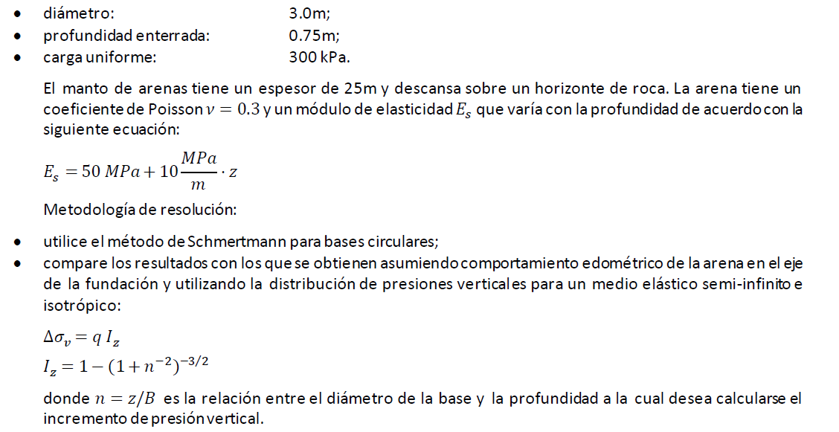

datos:
d | 3 | m | B | 2.7 | m
z | 0.75 | m | L | 2.7 | m
q | 300 | kPa | g | 22 | kN/m3
H | 25 | m | t | 36.5 | días
n | 0.3 |  | Ei | 50 | MPa

resolución 1 - Schmertmann:
zmax | 5.4 | m |  | otros valores de profundidad
szd | 16.5 | kPa |  | z (m) | 0.75 | 1.0 | 2.0 | 3.0
c1 | 0.97 |  |  | d (mm) | 6.3 | 5.9 | 4.6 | 3.6
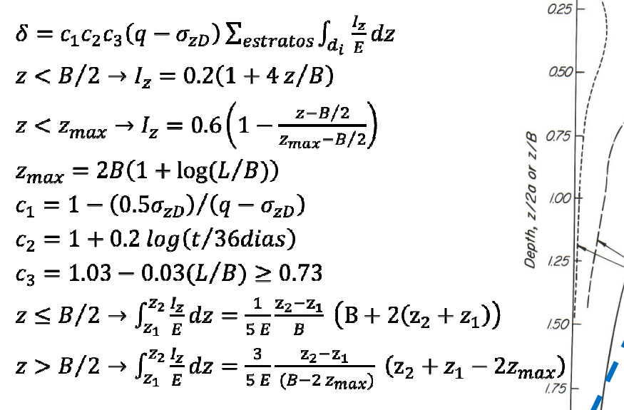
c2 | 1.00
c3 | 1.00

 |  |  |  | 6.3
z | Ez | Iz | Ddi | d = S Ddi
(m) | (MPa) | (-) | (mm) | (mm)
0 | 57.5 | 0.20 | 0.096 | 0.10
0.1 | 58.5 | 0.23 | 0.108 | 0.20
0.2 | 59.5 | 0.26 | 0.120 | 0.32
0.3 | 60.5 | 0.29 | 0.131 | 0.46
0.4 | 61.5 | 0.32 | 0.143 | 0.60
0.5 | 62.5 | 0.35 | 0.153 | 0.75
0.6 | 63.5 | 0.38 | 0.164 | 0.91
0.7 | 64.5 | 0.41 | 0.174 | 1.09
0.8 | 65.5 | 0.44 | 0.184 | 1.27
0.9 | 66.5 | 0.47 | 0.193 | 1.47
1 | 67.5 | 0.50 | 0.202 | 1.67
1.1 | 68.5 | 0.53 | 0.211 | 1.88
1.2 | 69.5 | 0.56 | 0.220 | 2.10
Iz - z(m)
Sdi - z(m)
1.3 | 70.5 | 0.59 | 0.228 | 2.33
1.4 | 71.5 | 0.59 | 0.228 | 2.56
1.5 | 72.5 | 0.58 | 0.219 | 2.78
1.6 | 73.5 | 0.56 | 0.211 | 2.99
1.7 | 74.5 | 0.55 | 0.203 | 3.19
1.8 | 75.5 | 0.53 | 0.194 | 3.38
1.9 | 76.5 | 0.52 | 0.187 | 3.57
2 | 77.5 | 0.50 | 0.179 | 3.75
2.1 | 78.5 | 0.49 | 0.171 | 3.92
2.2 | 79.5 | 0.47 | 0.164 | 4.08
2.3 | 80.5 | 0.46 | 0.157 | 4.24
2.4 | 81.5 | 0.44 | 0.150 | 4.39
2.5 | 82.5 | 0.43 | 0.143 | 4.53
2.6 | 83.5 | 0.41 | 0.137 | 4.67
2.7 | 84.5 | 0.40 | 0.130 | 4.80
2.8 | 85.5 | 0.39 | 0.124 | 4.93
2.9 | 86.5 | 0.37 | 0.118 | 5.04
3 | 87.5 | 0.36 | 0.112 | 5.16
3.1 | 88.5 | 0.34 | 0.106 | 5.26
3.2 | 89.5 | 0.33 | 0.100 | 5.36
3.3 | 90.5 | 0.31 | 0.095 | 5.46
3.4 | 91.5 | 0.30 | 0.089 | 5.55
3.5 | 92.5 | 0.28 | 0.084 | 5.63
3.6 | 93.5 | 0.27 | 0.079 | 5.71
3.7 | 94.5 | 0.25 | 0.073 | 5.78
3.8 | 95.5 | 0.24 | 0.068 | 5.85
3.9 | 96.5 | 0.22 | 0.063 | 5.91
4 | 97.5 | 0.21 | 0.059 | 5.97
4.1 | 98.5 | 0.19 | 0.054 | 6.02
4.2 | 99.5 | 0.18 | 0.049 | 6.07
4.3 | 100.5 | 0.16 | 0.045 | 6.12
4.4 | 101.5 | 0.15 | 0.040 | 6.16
4.5 | 102.5 | 0.13 | 0.036 | 6.19
4.6 | 103.5 | 0.12 | 0.032 | 6.23
4.7 | 104.5 | 0.10 | 0.027 | 6.25
4.8 | 105.5 | 0.09 | 0.023 | 6.28
4.9 | 106.5 | 0.07 | 0.019 | 6.30
5 | 107.5 | 0.06 | 0.015 | 6.31
5.1 | 108.5 | 0.04 | 0.011 | 6.32
5.2 | 109.5 | 0.03 | 0.007 | 6.33
5.3 | 110.5 | 0.01 | 0.004 | 6.33
5.4 | 111.5 | 0.00 | 0.000 | 6.33

resolución 2 - edométrico:
 |  |  |  |  |  |  | 10.62
z | Ez | Eoed | n=z/B | Iz | Dsv | Ddi=Dsv / Eoed * Dz | d = S Ddi
(m) | (MPa) | (MPa) | (-) | (-) | (kPa) | (mm) | (mm)
0.001 | 57.5 | 77.4 | 0.00 | 0.99999999995 | 299.99999998 | 0.388 | 0.39
0.1 | 58.5 | 78.8 | 0.03 | 1.000 | 300.0 | 0.381 | 0.77
0.2 | 59.5 | 80.1 | 0.07 | 1.000 | 299.9 | 0.374 | 1.14
0.3 | 60.5 | 81.5 | 0.11 | 0.999 | 299.6 | 0.368 | 1.51
Iz - z(m)
Sdi - z(m)
0.4 | 61.5 | 82.8 | 0.15 | 0.997 | 299.0 | 0.361 | 1.87
0.5 | 62.5 | 84.1 | 0.19 | 0.994 | 298.2 | 0.354 | 2.23
0.6 | 63.5 | 85.5 | 0.22 | 0.990 | 296.9 | 0.347 | 2.57
0.7 | 64.5 | 86.8 | 0.26 | 0.984 | 295.2 | 0.340 | 2.91
0.8 | 65.5 | 88.2 | 0.30 | 0.977 | 293.1 | 0.332 | 3.25
0.9 | 66.5 | 89.5 | 0.33 | 0.968 | 290.5 | 0.324 | 3.57
1.0 | 67.5 | 90.9 | 0.37 | 0.958 | 287.4 | 0.316 | 3.89
1.1 | 68.5 | 92.2 | 0.41 | 0.946 | 283.8 | 0.308 | 4.19
1.2 | 69.5 | 93.6 | 0.44 | 0.933 | 279.9 | 0.299 | 4.49
1.3 | 70.5 | 94.9 | 0.48 | 0.918 | 275.5 | 0.290 | 4.78
1.4 | 71.5 | 96.3 | 0.52 | 0.902 | 270.7 | 0.281 | 5.06
1.5 | 72.5 | 97.6 | 0.56 | 0.885 | 265.6 | 0.272 | 5.34
1.6 | 73.5 | 99.0 | 0.59 | 0.867 | 260.2 | 0.263 | 5.60
1.7 | 74.5 | 100.3 | 0.63 | 0.849 | 254.6 | 0.254 | 5.85
1.8 | 75.5 | 101.6 | 0.67 | 0.829 | 248.7 | 0.245 | 6.10
1.9 | 76.5 | 103.0 | 0.70 | 0.809 | 242.8 | 0.236 | 6.33
2.0 | 77.5 | 104.3 | 0.74 | 0.789 | 236.7 | 0.227 | 6.56
2.1 | 78.5 | 105.7 | 0.78 | 0.768 | 230.5 | 0.218 | 6.78
2.2 | 79.5 | 107.0 | 0.82 | 0.748 | 224.3 | 0.210 | 6.99
2.3 | 80.5 | 108.4 | 0.85 | 0.727 | 218.1 | 0.201 | 7.19
2.4 | 81.5 | 109.7 | 0.89 | 0.707 | 212.0 | 0.193 | 7.38
2.5 | 82.5 | 111.1 | 0.93 | 0.686 | 205.9 | 0.185 | 7.57
2.6 | 83.5 | 112.4 | 0.96 | 0.666 | 199.8 | 0.178 | 7.75
2.7 | 84.5 | 113.8 | 1.00 | 0.646 | 193.9 | 0.170 | 7.92
2.8 | 85.5 | 115.1 | 1.04 | 0.627 | 188.0 | 0.163 | 8.08
2.9 | 86.5 | 116.5 | 1.07 | 0.608 | 182.3 | 0.157 | 8.24
3.0 | 87.5 | 117.8 | 1.11 | 0.589 | 176.7 | 0.150 | 8.39
3.1 | 88.5 | 119.1 | 1.15 | 0.571 | 171.3 | 0.144 | 8.53
3.2 | 89.5 | 120.5 | 1.19 | 0.553 | 166.0 | 0.138 | 8.67
3.3 | 90.5 | 121.8 | 1.22 | 0.536 | 160.9 | 0.132 | 8.80
3.4 | 91.5 | 123.2 | 1.26 | 0.520 | 155.9 | 0.127 | 8.93
3.5 | 92.5 | 124.5 | 1.30 | 0.503 | 151.0 | 0.121 | 9.05
3.6 | 93.5 | 125.9 | 1.33 | 0.488 | 146.4 | 0.116 | 9.16
3.7 | 94.5 | 127.2 | 1.37 | 0.473 | 141.8 | 0.111 | 9.28
3.8 | 95.5 | 128.6 | 1.41 | 0.458 | 137.4 | 0.107 | 9.38
3.9 | 96.5 | 129.9 | 1.44 | 0.444 | 133.2 | 0.103 | 9.48
4.0 | 97.5 | 131.3 | 1.48 | 0.430 | 129.1 | 0.098 | 9.58
4.1 | 98.5 | 132.6 | 1.52 | 0.417 | 125.2 | 0.094 | 9.68
4.2 | 99.5 | 134.0 | 1.56 | 0.405 | 121.4 | 0.091 | 9.77
4.3 | 100.5 | 135.3 | 1.59 | 0.392 | 117.7 | 0.087 | 9.86
4.4 | 101.5 | 136.6 | 1.63 | 0.381 | 114.2 | 0.084 | 9.94
4.5 | 102.5 | 138.0 | 1.67 | 0.369 | 110.8 | 0.080 | 10.02
4.6 | 103.5 | 139.3 | 1.70 | 0.358 | 107.5 | 0.077 | 10.10
4.7 | 104.5 | 140.7 | 1.74 | 0.348 | 104.4 | 0.074 | 10.17
4.8 | 105.5 | 142.0 | 1.78 | 0.338 | 101.3 | 0.071 | 10.24
4.9 | 106.5 | 143.4 | 1.82 | 0.328 | 98.4 | 0.069 | 10.31
5.0 | 107.5 | 144.7 | 1.85 | 0.319 | 95.6 | 0.066 | 10.38
5.1 | 108.5 | 146.1 | 1.89 | 0.310 | 92.9 | 0.064 | 10.44
5.2 | 109.5 | 147.4 | 1.93 | 0.301 | 90.3 | 0.061 | 10.50
5.3 | 110.5 | 148.8 | 1.96 | 0.292 | 87.7 | 0.059 | 10.56
5.4 | 111.5 | 150.1 | 2.00 | 0.284 | 85.3 | 0.057 | 10.62

